マイページ

○○○の
へや
ほしいものリスト
いままでよんだ本
何かコンテンツ
ここにリクエストした情報やほしいものに
入れた絵本のシリーズに関する情報をここに
流す
ホーム
絵本をさがす
ユーザー(へや)
おきにいり


○○○ さんのマイページ
ユーザー切り替え
マイページ
注文商品一覧
お知らせ
6月25日 ・○○君(子供のユーザ名)がほしいものリストに商品を追加しました。
5月31日・注文商品の本の新しいシリーズが追加されました。

注文商品の
内容変更

子供の履歴
最新のご注文・配送状況

注文日：7月2日(月)
ミッケ！(１) ミッケ！(２)
支払金額:972円(税込) 支払金額:972円(税込)み) 発送状況:未発送 発送状況:未発送
詳細を見る

戻る

他の商品→

ユーザ管理
HOME(=トップ)
ユーザ詳細
ユーザ警告
警告ユーザ一覧
(最高管理者のみ)
えほんのおうち
商品管理
ユーザ管理
注文管理
レビュー管理
ユーザ管理トップ

ユーザ一覧

新規ユーザ作成
ヘルプ
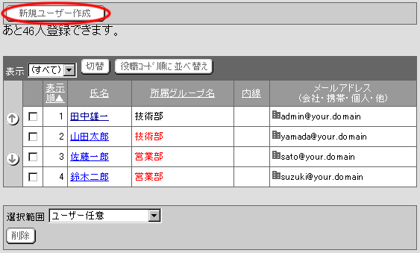
ユーザ削除

ユーザ名
平均評価
購入回数
子供の登録
情報太郎
あり
設計仕様
あり
制作野郎
なし
一覧見様
あり

商品管理
HOME(=トップ)
在庫情報
(在庫更新、
在庫管理)
えほんのおうち
商品管理
ユーザ管理
注文管理
レビュー管理
商品管理トップ

商品一覧
ジャンル
入荷した商品
・ペンギンクルーズ
入荷日:6月23日
購入数:10人
・ねことねずみ
入荷日:未定
購入数:0人
取引中/取引済みの商品
・１２つきのおくりもの
状態：取引完了
取引完了日：6月20日
・北極サーカス
状態：取引中
進行状況：発送準備

商品情報
(商品登録、
商品更新、商品削除)

注文管理
HOME(=トップ)
注文詳細
えほんのおうち
商品管理
ユーザ管理
注文管理
レビュー管理
注文情報トップ

注文情報検索
注文を検索

注文履歴
商品名
例)こぐまちゃんの○○
注文した日
西暦
金額
円～
円
取引状況
進行状況
検索

レビュー管理
HOME(=トップ)
レビュー更新
えほんのおうち
商品管理
ユーザ管理
注文管理
レビュー管理
レビュー管理トップ

レビュー検索
レビューを検索

レビュー履歴
ジャンル
例)キーワード
期間
～
評価数

並び順
新着順
検索

